画面layout
セキュリティ担当者管理 詳細設計書
画面ID：SEC-08 ｜ 版：0.2 ｜ 文書番号：08
項目番号は項目定義・処理一覧と対応する。本人・IP・招待・認証器は表示用データ又は伏字。
全体画面 ／ 実画面レイアウト

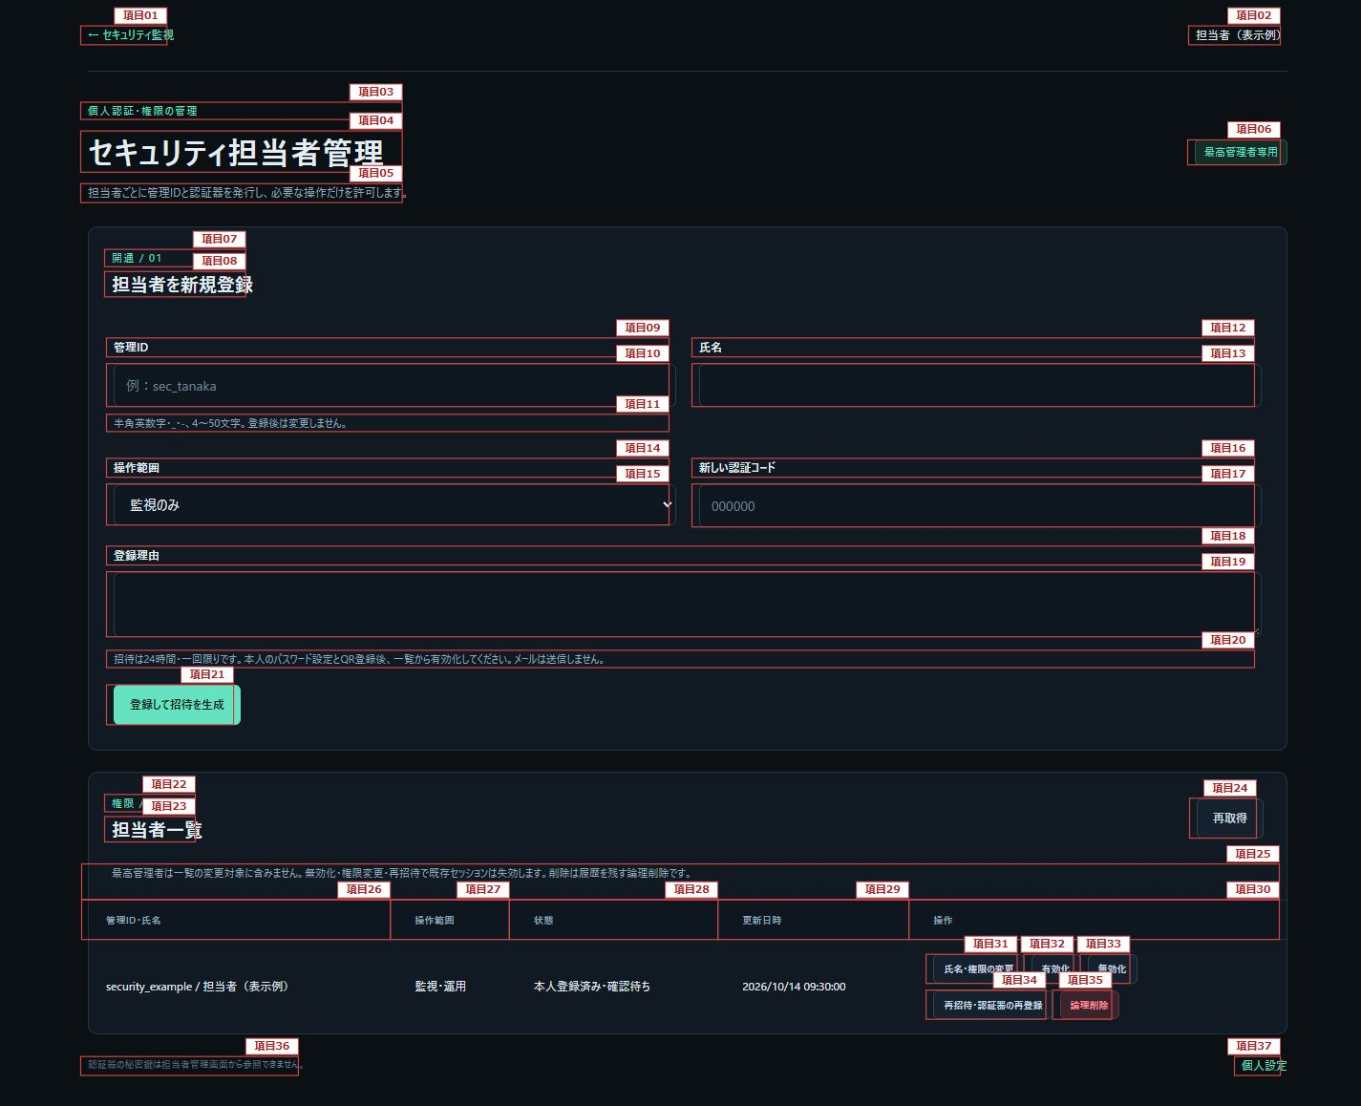

図1：項目1～37

担当者設定確認（展開表示） ／ 実画面レイアウト

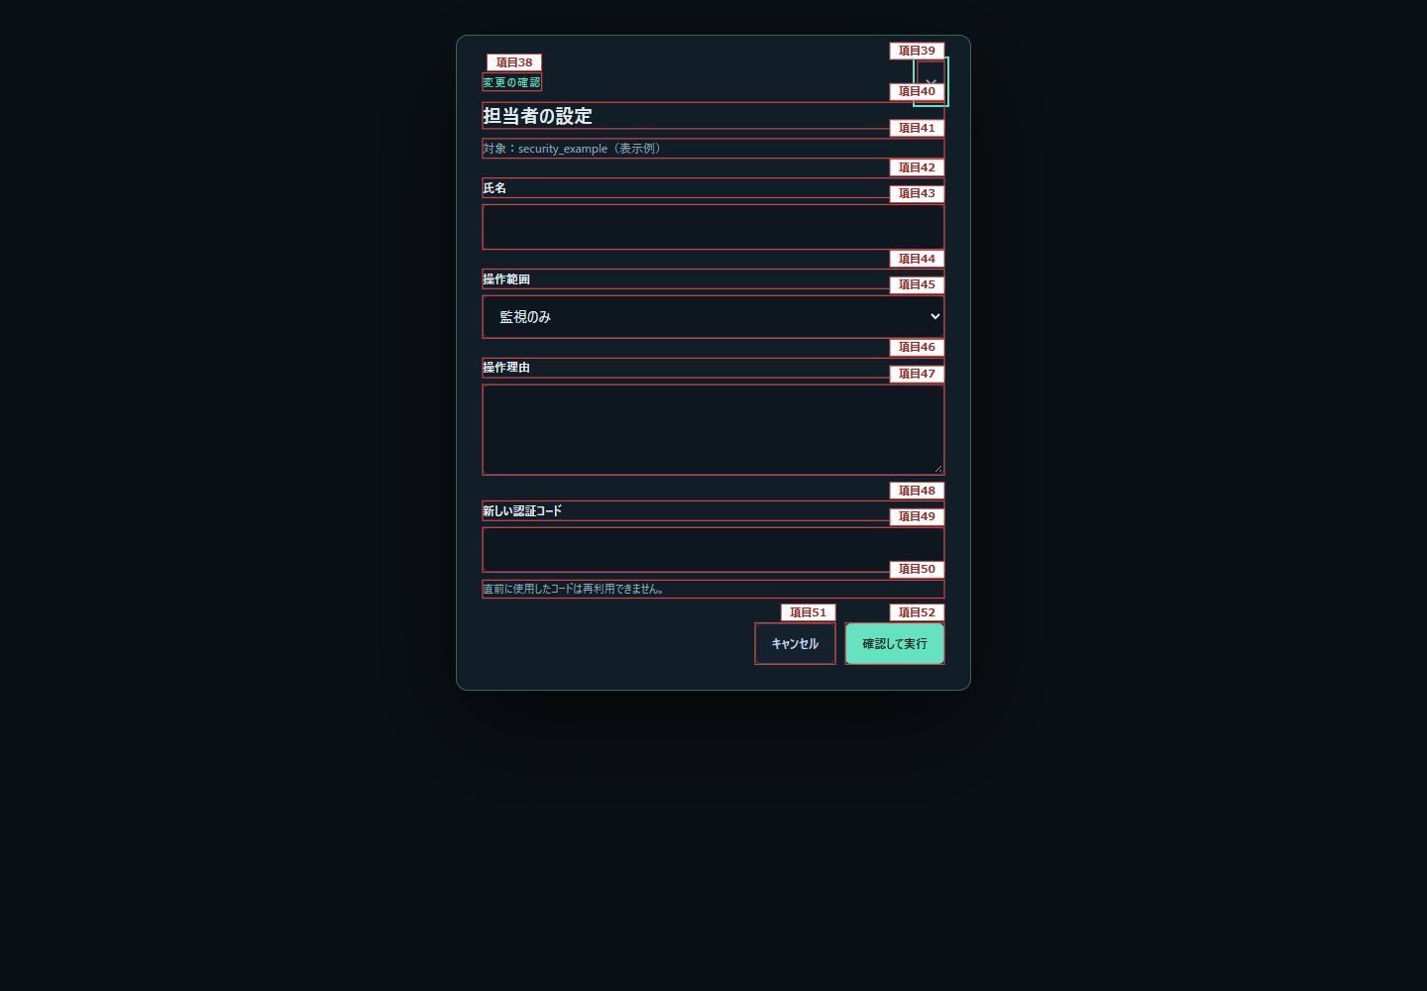

図2：項目38～52

一回限り招待の交付（展開表示） ／ 実画面レイアウト

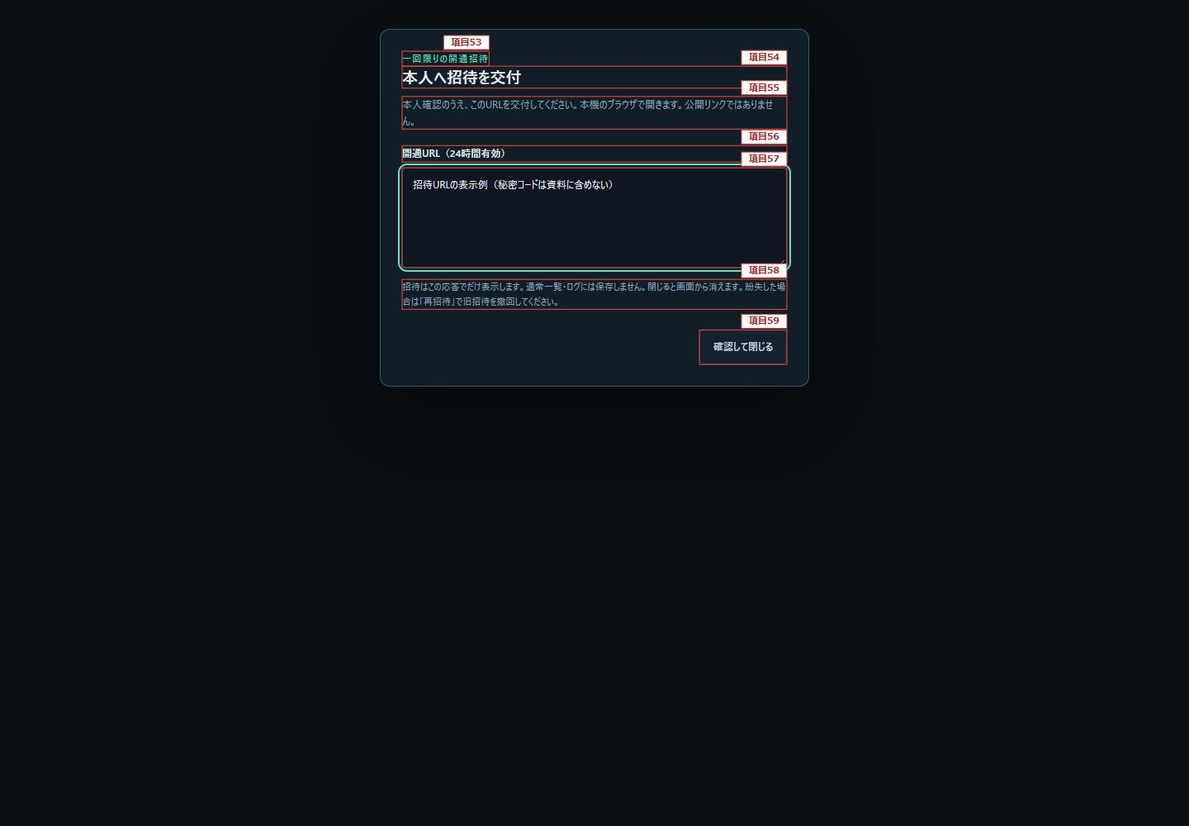

図3：項目53～59

認証保護中の担当者一覧 ／ 実画面レイアウト（表示例）

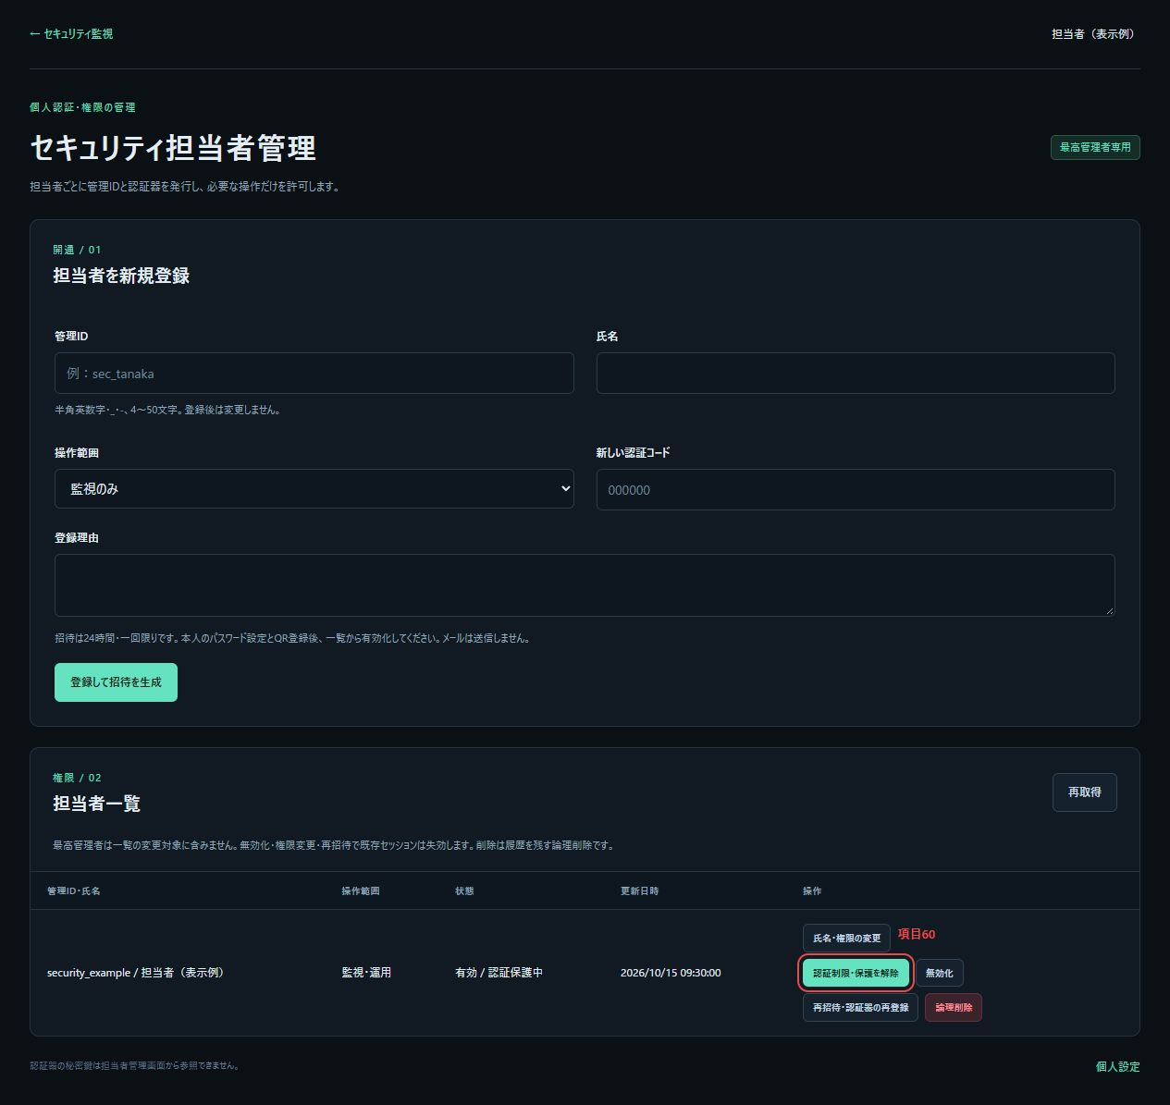

図4：項目60。項目1～37は図1と共通。認証保護中の状態は表示例とし、秘密情報を含めない。

